Instrucciones
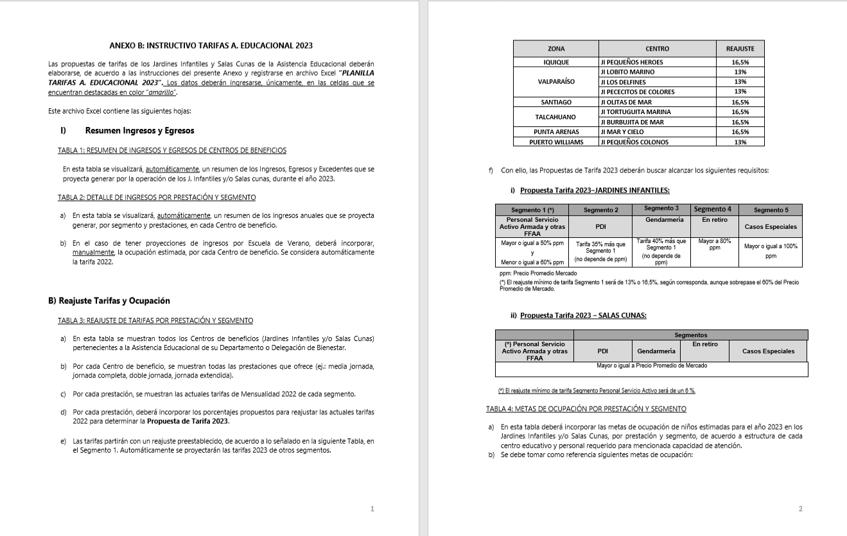
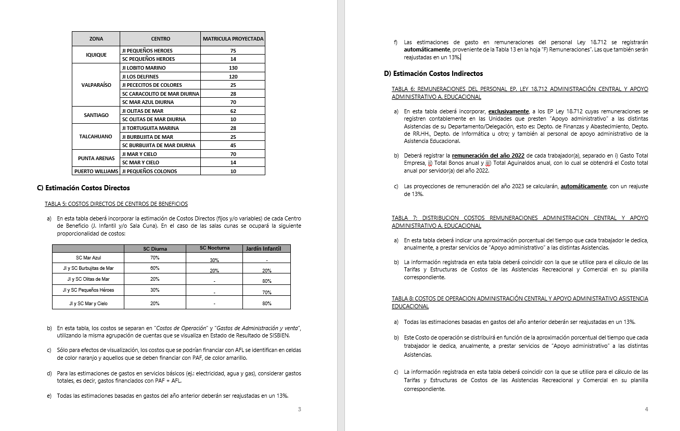
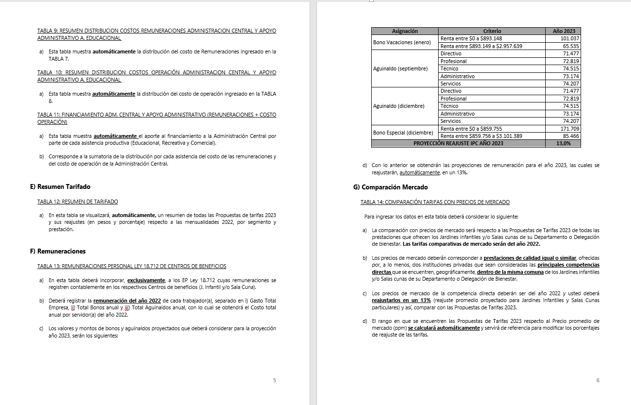
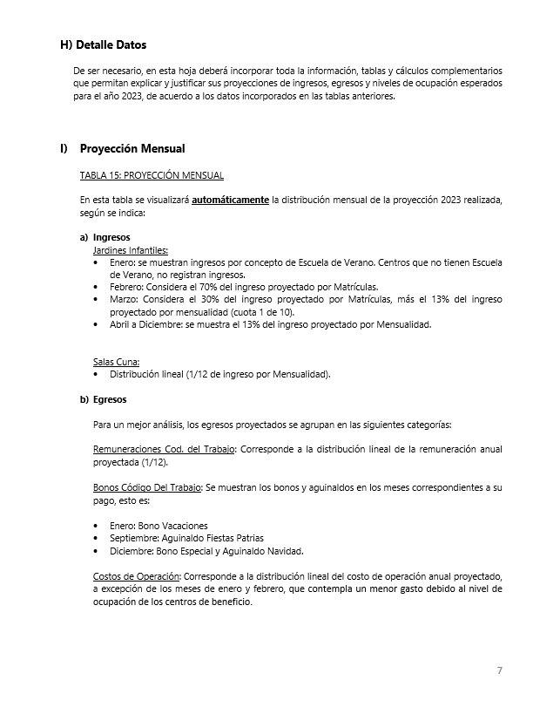
INSTRUCCIONES

INGRESE LOS DATOS EN LAS CELDAS DESTACADAS EN COLOR AMARILLO Y NARANJO

B) Reajuste Tarifas y Ocupación
Ir a
TABLA 4
 |  |  |  |  | ANEXO B
 |  |  |  |  | B) REAJUSTE DE TARIFAS Y METAS DE OCUPACIÓN POR CENTRO DE BENEFICIO

 |  | REPARTICION: |  |  | BIENVALP

TABLA 3: REAJUSTE DE TARIFAS POR PRESTACIÓN Y SEGMENTO

Jardines Infantiles | Prestación | Mensualidad 2022 |  |  |  |  | Reajuste propuesto |  |  |  |  | Propuesta Mensualidad 2023
 |  | Personal Servicio Activo Armada y otras FFAA | PDI | GENDARMERIA | En retiro | Casos Especiales | Personal Servicio Activo Armada y otras FFAA | PDI | GENDARMERIA | En retiro | Casos Especiales | Personal Servicio Activo Armada y otras FFAA | PDI | GENDARMERIA | En retiro | Casos Especiales
Jardín Infantil Lobito Marino | Media jornada | $83,800 | $100,500 | $100,500 | $112,300 | $165,200 | 13.0% | 13.0% | 13.0% | 13.0% | 13.0% | $94,700 | $127,900 | $132,600 | $126,900 | $186,700
 | Jornada completa | $136,800 | $164,200 | $164,200 | $230,900 | $344,400 | 13.0% | 13.0% | 13.0% | 13.0% | 13.0% | $154,600 | $208,700 | $216,500 | $261,000 | $389,200
Jardín Infantil Los Delfines | Media jornada | $83,800 | $100,500 | $100,500 | $112,300 | $165,200 | 13.0% | 13.0% | 13.0% | 13.0% | 13.0% | $94,700 | $127,900 | $132,600 | $126,900 | $186,700
 | Jornada completa | $136,800 | $164,200 | $164,200 | $230,900 | $344,400 | 13.0% | 13.0% | 13.0% | 13.0% | 13.0% | $154,600 | $208,700 | $216,500 | $261,000 | $389,200
Jardín Infantil Pecesitos de Colores | Media jornada | $33,700 | $40,400 | $40,400 | $42,300 | $50,600 | 13.0% | 13.0% | 13.0% | 13.0% | 13.0% | $38,100 | $51,500 | $53,400 | $47,800 | $57,200
Jardín Infantil Caracolito de Mar | Media jornada
 | Jornada completa

Salas Cunas | Prestación | Mensualidad 2022 |  |  |  |  | Reajuste propuesto |  |  |  |  | Propuesta Mensualidad 2023
 |  | Personal Servicio Activo Armada y otras FFAA | PDI | GENDARMERIA | En retiro | Casos Especiales | Personal Servicio Activo Armada y otras FFAA | PDI | GENDARMERIA | En retiro | Casos Especiales | Personal Servicio Activo Armada y otras FFAA | PDI | GENDARMERIA | En retiro | Casos Especiales
Sala Cuna Caracolito de Mar | Diurna | $327,700 | $393,300 | $393,300 | $409,600 | $491,600 | 6.0% | 6.0% | 6.0% | 6.0% | 6.0% | $347,400 | $469,000 | $486,400 | $434,200 | $521,100
 | Nocturna
 | Media Jornada | $196,700 | $236,000 | $236,000 | $295,000 | $393,300 | 6.0% | 6.0% | 6.0% | 6.0% | 6.0% | $208,600 | $281,500 | $292,000 | $312,700 | $416,900
Sala Cuna Mar Azul | Diurna | $327,700 | $393,300 | $393,300 | $409,600 | $491,600 | 6.0% | 6.0% | 6.0% | 6.0% | 6.0% | $347,400 | $469,000 | $486,400 | $434,200 | $521,100
 | Nocturna | $264,300 |  |  |  |  | 6.0% |  |  |  |  | $280,200
 | Media Jornada | $196,700 | $236,000 | $236,000 | $295,000 | $393,300 | 6.0% | 6.0% | 6.0% | 6.0% | 6.0% | $208,600 | $281,500 | $292,000 | $312,700 | $416,900

TABLA 4: METAS DE OCUPACIÓN POR PRESTACIÓN Y SEGMENTO

Jardines Infantiles | Prestación | Meta Ocupación niños 2023
 |  | Personal Servicio Activo Armada y otras FFAA | PDI | GENDARMERIA | En retiro | Casos Especiales | Total Meta Ocupación
Jardín Infantil Lobito Marino | Media jornada | 29 | 1 | 0 | 2 | 1 | 33
 | Jornada completa | 95 | 0 | 0 | 2 | 0 | 97 | 130
Jardín Infantil Los Delfines | Media jornada | 0 | 0 | 0 | 0 | 0 | 0
 | Jornada completa | 120 | 0 | 0 | 0 | 0 | 120 | 120
Jardín Infantil Pecesitos de Colores | Media jornada | 24 | 0 | 0 | 1 | 0 | 25 | 25
Jardín Infantil Caracolito de Mar | Media jornada
 | Jornada completa

Salas Cunas | Prestación | Meta Ocupación niños 2023
 |  | Personal Servicio Activo Armada y otras FFAA | PDI | GENDARMERIA | En retiro | Casos Especiales | Total Meta Ocupación
Sala Cuna Caracolito de Mar | Diurna | 34 | 0 | 0 | 0 | 0 | 34
 | Nocturna
 | Media Jornada |  |  |  |  |  | 0 | 34
Sala Cuna Mar Azul | Diurna | 70 | 0 | 0 | 0 | 0 | 70
 | Nocturna | 20 | 0 | 0 | 0 | 0 | 20
 | Media Jornada | 0 | 0 | 0 | 0 | 0 | 0 | 70

D) Costos Indirectos
 |  |  |  | COSTOS INDIRECTOS
Regresar
Indice Tablas
 |  |  | REPARTICION: | (DEPTO./DELEG.)

TABLA 6: REMUNERACIONES DEL PERSONAL LEY 18.712 ADMINISTRACION CENTRAL Y APOYO ADMINISTRATIVO ASISTENCIA RECREATIVA |  |  |  |  |  |  |  |  |  |  | TABLA 7: DISTRIBUCION COSTOS REMUNERACIONES ADMINISTRACION CENTRAL Y APOYO ADMINISTRATIVO A. RECREATIVA |  |  |  |  |  |  | TABLA 8: COSTOS DE OPERACION ADMINISTRACIÓN CENTRAL Y APOYO ADMINISTRATIVO ASISTENCIA RECREATIVA |  |  | TABLA 9: RESUMEN DISTRIBUCION COSTOS REMUNERACIONES ADMINISTRACION CENTRAL Y APOYO ADMINISTRATIVO A. RECREATIVA |  |  |  |  |  | TABLA 10: RESUMEN DISTRIBUCION COSTOS OPERACIÓN ADMINISTRACION CENTRAL Y APOYO ADMINISTRATIVO A. RECREATIVA |  |  |  |  |  | TABLA 11: FINANCIAMIENTO ADM. CENTRAL Y APOYO ADMINISTRATIVO (REMUNERACIONES + COSTO OPERACIÓN)

 |  |  |  |  |  |  |  |  | Reajuste | 13.0%

Unidades de Apoyo Administrativo |  | Nombre | Apellido | Ocupación / Cargo | Centro de Costo | REMUNERACIONES 2022 |  |  |  | Costo Total por Servidor Reajustado 2023 | ASISTENCIA RECREATIVA |  | ASISTENCIA EDUCACIONAL |  | ASISTENCIA COMERCIAL |  | Tiempo Total | Número de Cuenta | ítem de Gasto (según Plan de Cuenta Institucional) | COSTO INDIRECTO ESTIMADO 2023 | ASISTENCIA RECREATIVA |  | ASISTENCIA EDUCACIONAL |  | ASISTENCIA COMERCIAL |  | ASISTENCIA RECREATIVA |  | ASISTENCIA EDUCACIONAL |  | ASISTENCIA COMERCIAL |  | ASISTENCIA RECREATIVA | ASISTENCIA EDUCACIONAL | ASISTENCIA COMERCIAL
 |  |  |  |  |  | Gasto Total Empresa | Total Bonos anual | Total Aguinaldos anual | Costo total anual servidor 2022 |  | % tiempo | $ Costo | % tiempo | $ Costo | % tiempo | $ Costo |  |  |  |  | % tiempo | $ Costo | % tiempo | $ Costo | % tiempo | $ Costo | % tiempo | $ Costo | % tiempo | $ Costo | % tiempo | $ Costo | $ Costo Total | $ Costo Total | $Costo Total
ADMINISTRACIÓN CENTRAL | Departamento de Finanzas y Abastecimiento | Constanza | Moncada | OP Contable | ADM. CENTRAL | $8,724,228 | $272,746 | $149,030 | $9,146,004 | $ 10,280,154 | 25 % | $ 2,570,038 | 25 % | $ 2,570,038 | 50% | $ 5,140,077 | 100 % |  | COSTOS DE OPERACIÓN | $ 128,296,764 | 25 % | $ 49,568,456 | 25 % | $ 49,568,456 | 50 % | $ 99,136,912 | 25 % | $ 43,571,770 | 25 % | $ 43,571,770 | 50 % | $ 87,143,541 | $ 124,086,972 | $ 93,140,226 | $ 301,875,177
 |  | Edith | Marambio Kerr | Tesoreria | ADM. CENTRAL | $13,829,772 | $151,001 | $146,348 | $14,127,121 | $ 15,924,991 | 25 % | $ 3,981,248 | 25 % | $ 3,981,248 | 50% | $ 7,962,496 | 100 % |  | REMUNERACIONES DIRECTAS | $ -
 |  | Julio | Piaggio Morla | Jefe Adquisiciones | ADM. CENTRAL | $13,398,780 | $151,001 | $146,348 | $13,696,129 | $ 15,437,970 | 25 % | $ 3,859,493 | 25 % | $ 3,859,493 | 50% | $ 7,718,985 | 100 % | 53103050000000 | SUPLENCIAS Y REEMPLAZOS | $ -
 |  | Oscar | Aguirre Gonzalez | Rendición Cuentas | ADM. CENTRAL | $6,498,456 | $272,746 | $146,348 | $6,917,550 | $ 7,762,349 | 25 % | $ 1,940,587 | 25 % | $ 1,940,587 | 50% | $ 3,881,175 | 100 % | 53103060000000 | PERSONAL A TRATO Y TEMPORAL | $ -
 |  | Luis | Silva Cardenas | Enc. Compras Area Adquisiciones | ADM. CENTRAL | $9,049,836 | $272,746 | $146,348 | $9,468,930 | $ 10,645,409 | 25 % | $ 2,661,352 | 25 % | $ 2,661,352 | 50% | $ 5,322,704 | 100 % | 53103080010000 | OTRAS REMUNERACIONES | $ -
 |  | Juan | Diaz Fredes | Contador General | ADM. CENTRAL | $25,482,648 | $151,001 | $145,638 | $25,779,287 | $ 29,092,031 | 25 % | $ 7,273,008 | 25 % | $ 7,273,008 | 50% | $ 14,546,016 | 100 % |  | GASTO DE OPERACIÓN | $ 128,296,764
 |  |  |  |  |  |  |  |  | $- | $ 0 | 0 % | $ 0 | 0 % | $ 0 | 0% | $ 0 | 0 % | 53201010100000 | ALIMENTOS Y BEBIDAS | $ 20,340,000
 |  |  |  |  |  |  |  |  | $- | $ 0 | 0 % | $ 0 | 0 % | $ 0 | 0% | $ 0 | 0 % | 53202010100000 | TEXTILES Y ACABADOS TEXTILES | $ 470,080
 |  |  |  |  |  |  |  |  | $- | $ 0 | 0 % | $ 0 | 0 % | $ 0 | 0% | $ 0 | 0 % | 53203010100000 | COMBUSTIBLE LUBRIC P.VEHICULOS | $ 6,554,000
 |  |  |  |  |  |  |  |  | $- | $ 0 | 0 % | $ 0 | 0 % | $ 0 | 0% | $ 0 | 0 % | 53203030000000 | PARA CALEFACCION | $ -
 | Departamento de RR.HH. | Carla | Veliz Pizarro | Op RRHH | ADM. CENTRAL | $10,771,236 | $151,001 | $146,348 | $11,068,585 | $ 12,468,846 | 25 % | $ 3,117,211 | 25 % | $ 3,117,211 | 50 % | $ 6,234,423 | 100 % | 53204030000000 | PRODUCTOS QUIMICOS | $ 282,500
 |  | Hector | Delgado Delgado | Op RRHH | ADM. CENTRAL | $13,477,968 | $151,001 | $146,348 | $13,775,317 | $ 15,527,453 | 25 % | $ 3,881,863 | 25 % | $ 3,881,863 | 50 % | $ 7,763,726 | 100 % | 53204100100001 | MAT.P/MATEN.Y REPARACION | $ 19,787,384
 |  | Orlando | Salco Cantillana | Prevencionista | ADM. CENTRAL | $13,995,964 | $151,001 | $145,638 | $14,292,603 | $ 16,112,078 | 25 % | $ 4,028,020 | 25 % | $ 4,028,020 | 50 % | $ 8,056,039 | 100 % | 53204130100000 | EQUIPOS MENORES | $ -
 |  | Nicol | Valdebenito Ferrada | Op RRHH | ADM. CENTRAL | $9,125,388 | $272,746 | $146,348 | $9,544,482 | $ 10,730,782 | 25 % | $ 2,682,696 | 25 % | $ 2,682,696 | 50 % | $ 5,365,391 | 100 % | 53205010100000 | ELECTRICIDAD | $ 30,510,000
 |  | NN |  | Psicologa | ADM. CENTRAL | $- | $- | $- | $- | $ 0 | 25 % | $ 0 | 25 % | $ 0 | 50 % | $ 0 | 100 % | 53205020100000 | AGUA | $ 610,200
 |  |  |  |  |  |  |  |  | $- | $ 0 | 0 % | $ 0 | 0 % | $ 0 | 0 % | $ 0 | 0 % | 53205030100000 | GAS | $ 5,898,600
 |  |  |  |  |  |  |  |  | $- | $ 0 | 0 % | $ 0 | 0 % | $ 0 | 0 % | $ 0 | 0 % | 53205050100000 | TELEFONIA FIJA | $ 9,763,200
 |  |  |  |  |  |  |  |  | $- | $ 0 | 0 % | $ 0 | 0 % | $ 0 | 0 % | $ 0 | 0 % | 53205060100000 | TELEFONIA CELULAR | $ 6,983,400
 |  |  |  |  |  |  |  |  | $- | $ 0 | 0 % | $ 0 | 0 % | $ 0 | 0 % | $ 0 | 0 % | 53205070100000 | ACCESO A INTERNET | $ 15,187,200
 |  |  |  |  |  |  |  |  | $- | $ 0 | 0 % | $ 0 | 0 % | $ 0 | 0 % | $ 0 | 0 % | 53208010100000 | SERVICIOS DE ASEO | $ 1,627,200
 | Departamento de Informática | Cesar | Cornejo Magaña | Encc. Informatica | ADM. CENTRAL | $11,682,732 | $151,001 | $- | $11,833,733 | $ 13,352,488 | 25 % | $ 3,338,122 | 25 % | $ 3,338,122 | 50 % | $ 6,676,244 | 100 % | 53208070100001 | PASAJES, FLETES Y BODEGAJE | $ -
 |  |  |  |  |  |  |  |  | $- | $ 0 | 0 % | $ 0 | 0 % | $ 0 | 0 % | $ 0 | 0 % | 53208100100001 | SERVICIO DE SUSCRIPCION | $ -
 |  |  |  |  |  |  |  |  | $- | $ 0 | 0 % | $ 0 | 0 % | $ 0 | 0 % | $ 0 | 0 % | 53211030000000 | SERVICIOS INFORMATICOS | $ -
 |  |  |  |  |  |  |  |  | $- | $ 0 | 0 % | $ 0 | 0 % | $ 0 | 0 % | $ 0 | 0 % | 53212020100000 | GASTOS MENORES (FOFI) | $ 10,170,000
 |  |  |  |  |  |  |  |  | $- | $ 0 | 0 % | $ 0 | 0 % | $ 0 | 0 % | $ 0 | 0 % | 53214020000000 | MAQUINAS Y EQUIPOS DE OFICINA | $ 113,000
 | Otros (Planes, Gestión u otros) | Gerardo | Tapia Henriquez | Brigada Movil | ADM. CENTRAL | $10,857,840 | $151,001 | $146,348 | $11,155,189 | $ 12,566,708 | 25 % | $ 3,141,677 | 25 % | $ 3,141,677 | 50 % | $ 6,283,354 | 100 % |  | GASTOS DE ADMINISTRACIÓN Y VENTAS | $ 45,990,317
 |  | Abel | Estay Castillo | Limpieza, aseo y mantención | ADM. CENTRAL | $6,029,796 | $272,746 | $148,414 | $6,450,956 | $ 7,234,829 | 25 % | $ 1,808,707 | 25 % | $ 1,808,707 | 50 % | $ 3,617,415 | 100 % |  | GASTO EN PERSONAL | $ 1,695,000
 |  | Catalina | Silva Hoth | Periodista | ADM. CENTRAL | $9,543,564 | $272,746 | $145,638 | $9,961,948 | $ 11,202,611 | 25 % | $ 2,800,653 | 25 % | $ 2,800,653 | 50 % | $ 5,601,306 | 100 % | 53202020100000 | VESTUARIO ACC.Y PRENDAS DIVERS | $ 565,000
 |  | Miguel | Albayay Leppe | Brigada Movil | ADM. CENTRAL | $8,421,264 | $272,746 | $146,348 | $8,840,358 | $ 9,935,122 | 25 % | $ 2,483,781 | 25 % | $ 2,483,781 | 50 % | $ 4,967,561 | 100 % | 53202030000000 | CALZADO | $ 226,000
 |  |  |  |  |  |  |  |  | $- | $ 0 | 25 % | $ 0 | 0 % | $ 0 | 50 % | $ 0 | 75 % | 53211020000000 | CURSOS DE CAPACITACION | $ 226,000
 |  |  |  |  |  |  |  |  | $- | $ 0 | 25 % | $ 0 | 0 % | $ 0 | 50 % | $ 0 | 75 % | 53101004030000 | VIATICOS PERSONAL COD.TRABAJO | $ 678,000
 |  |  |  |  |  |  |  |  | $- | $ 0 | 0 % | $ 0 | 0 % | $ 0 | 0 % | $ 0 | 0 % |  | CONSUMOS BÁSICOS | $ 7,051,200
 |  |  |  |  |  |  |  |  | $- | $ 0 | 0 % | $ 0 | 0 % | $ 0 | 0 % | $ 0 | 0 % | 53205080000000 | ENLACES DE TELECOMUNICACIONES | $ 7,051,200
 |  |  |  |  |  |  |  |  | $- | $ 0 | 0 % | $ 0 | 0 % | $ 0 | 0 % | $ 0 | 0 % | 53205990000000 | OTROS SERVICIOS BASICOS | $ -
 |  |  |  |  |  |  |  |  | $- | $ 0 | 0 % | $ 0 | 0 % | $ 0 | 0 % | $ 0 | 0 % |  | BIENES DE CONSUMO | $ 25,959,200
 |  |  |  |  |  |  |  |  | $- | $ 0 | 0 % | $ 0 | 0 % | $ 0 | 0 % | $ 0 | 0 % | 53203010200000 | COMB.LUBR.DIRECTOS-INDIRECTOS | $ -
 |  |  |  |  |  |  |  |  | $- | $ 0 | 0 % | $ 0 | 0 % | $ 0 | 0 % | $ 0 | 0 % | 53204010000000 | MATERIALES DE OFICINA | $ 11,119,200
 |  |  |  |  |  |  |  |  | $- | $ 0 | 0 % | $ 0 | 0 % | $ 0 | 0 % | $ 0 | 0 % | 53204040200000 | PROD.QUIMIC,FARMACEUTICOS IND. | $ -
 |  |  |  |  |  |  |  |  | $- | $ 0 | 0 % | $ 0 | 0 % | $ 0 | 0 % | $ 0 | 0 % | 53204060000000 | FERT.INSECT.FUNG.Y OTROS | $ 300,000
 |  |  |  |  |  |  |  |  | $- | $ 0 | 0 % | $ 0 | 0 % | $ 0 | 0 % | $ 0 | 0 % | 53204070000000 | MAT.Y UTILES DE ASEO | $ 7,910,000
 |  |  |  |  |  |  |  |  | $- | $ 0 | 0 % | $ 0 | 0 % | $ 0 | 0 % | $ 0 | 0 % | 53204080000000 | MENAJE OFICINA CASINO Y OTROS | $ 1,130,000
 |  |  |  |  |  |  |  |  | $- | $ 0 | 0 % | $ 0 | 0 % | $ 0 | 0 % | $ 0 | 0 % | 53214010000000 | MOBILIARIO Y OTROS | $ 3,000,000
 |  |  |  |  |  |  |  |  | $- | $ 0 | 0 % | $ 0 | 100 % | $ 0 | 0 % | $ 0 | 100 % | 53214040000000 | EQUIPOS COMPUTACIONALES | $ 2,500,000
 |  |  |  |  |  |  |  |  | $- | $ 0 | 0 % | $ 0 | 0 % | $ 0 | 0 % | $ 0 | 0 % | 55201010100004 | COSTO SERVICIO DESAYUNO | $ -
 |  |  |  |  |  |  |  |  | $- | $ 0 | 0 % | $ 0 | 0 % | $ 0 | 0 % | $ 0 | 0 % | 55201010100005 | COSTOS DE TEXT. VEST,O PRENDAS | $ -
 |  |  |  |  |  |  |  |  | $- | $ 0 | 0 % | $ 0 | 0 % | $ 0 | 0 % | $ 0 | 0 % |  | SERVICIOS GENERALES | $ 8,346,500
 |  |  |  |  |  |  |  |  | $- | $ 0 | 0 % | $ 0 | 0 % | $ 0 | 0 % | $ 0 | 0 % | 53207010000000 | SERVICIO DE PUBLICIDAD | $ 282,500
 |  |  |  |  |  |  |  |  |  | $ 198,273,823 | 25 % | $ 49,568,456 | 25 % | $ 49,568,456 | 50 % | $ 99,136,912 |  | 53207020000000 | SERVICIO DE IMPRESION | $ 1,130,000
 |  |  |  |  |  |  |  |  |  | 100 % |  |  |  |  |  |  |  | 53208020000000 | SERVICIOS DE VIGILANCIA | $ -
 |  |  |  |  |  |  |  |  |  |  |  |  |  |  |  |  |  | 53208990000000 | OTROS SERVICIOS GENERALES | $ 1,921,000
 |  |  |  |  |  |  |  |  |  |  |  |  |  |  |  |  |  | 53209010000000 | ARRIENDO DE TERRENOS | $ -
 |  |  |  |  |  |  |  |  |  |  |  |  |  |  |  |  |  | 53209040000000 | ARRIENDO DE MOBILIARIO Y OTROS | $ -
 |  |  |  |  |  |  |  |  |  |  |  |  |  |  |  |  |  | 53209050000000 | ARRIENDO DE MAQUINAS Y EQUIPOS | $ 4,900,000
ÁREA APOYO A. RECREATIVA | Asistencia Recreativa | PONCE QUIROZ | MARCIA LETICIA | COORDINARORA ADMINISTRATIVA | APOYO ADM. | $12,390,036 | $131,369 | $135,482 | $12,656,887 | $ 14,302,282 |  |  |  |  |  |  |  | 53209990000000 | OTROS ARRIENDOS | $ 113,000
 |  | CHAMORRO JIMENEZ | MARCELA ANDREA | ASISTENTE ADMINISTRATIVO | APOYO ADM. | $6,930,900 | $237,287 | $133,044 | $7,301,231 | $ 8,250,391 |  |  |  |  |  |  |  | 53210020100000 | SEGURO INMUEBLES | $ -
 |  | MOISES ARIEL | DURAN NAVIA | OP CONTABLE A. RECREATIVA | APOYO ADM. | $7,058,052 | $237,287 | $133,044 | $7,428,383 | $ 8,394,073 |  |  |  |  |  |  |  |  | MANTENCIÓN Y REPARACIÓN | $ 1,078,000
 |  |  |  |  |  | $- | $- | $- | $- | $ 0 |  |  |  |  |  |  |  | 53206030000000 | MANT.Y REPAR. MOBILIARIO Y OTROS | $ 200,000
 |  |  |  |  |  |  | $- | $- | $- | $ 0 |  |  |  |  |  |  |  | 53206040000000 | MANT.Y REPAR. DE EQUIPOS OFICINA | $ -
 |  |  |  |  |  |  |  |  |  | $ 30,946,746 |  |  |  |  |  |  |  | 53206060000000 | MANT.Y REPAR. OTRAS MAQ. Y EQUIP. | $ 113,000
 |  |  |  |  |  |  |  |  |  | 100 % |  |  |  |  |  |  |  | 53206070000000 | MANT.Y REPAR. EQUIPOS INFORMATICOS | $ 565,000
 |  |  |  |  |  |  |  |  |  |  |  |  |  |  |  |  |  | 53206990000000 | OTROS MANTEN. Y REPAR. MENORES | $ -
ÁREA APOYO A. EDUCACIONAL | Asistencia Educacional |  |  |  | ADM. CENTRAL | $- | $- | $- | $- | $ 0 |  |  |  |  |  |  |  | 53208030000000 | SERVICIO DE MANTENCION JARDINES | $ -
 |  |  |  |  |  | $- | $- | $- | $- | $ 0 |  |  |  |  |  |  |  | 53212060000000 | OTROS GASTOS IMPREVISTOS | $ 200,000
 |  |  |  |  |  | $- | $- | $- | $- | $ 0 |  |  |  |  |  |  |  |  | OTROS GASTOS | $ 1,860,417
 |  |  |  |  |  | $- | $- | $- | $- | $ 0 |  |  |  |  |  |  |  | 53204999000000 | OTROS MATERIALES DE USO CONSUMO | $ 1,860,417
 |  |  |  |  |  | $- | $- | $- | $- | $ 0 |  |  |  |  |  |  |  |  | COSTO TOTAL | $ 174,287,081
 |  |  |  |  |  |  |  |  |  | $ 0
 |  |  |  |  |  |  |  |  |  | 100 %
ÁREA APOYO A. COMERCIAL | Asistencia Comercial | GREECE MARJORIE | ANDREOTTI CUEVAS | SUP. OP CONTABLE A. COMERCIAL | APOYO ADM. | $11,454,408 | $131,369 | $135,482 | $11,721,259 | $ 13,245,023
 |  | CASTRO VIDELA | SOFIA | OP CONTABLE A. COMERCIAL | APOYO ADM. | $7,245,228 | $237,287 | $133,044 | $7,615,559 | $ 8,605,582
 |  | NAVAJAS SANTINI | JAVIER | JEFE ASISTENCIA | APOYO ADM. | $28,474,344 | $131,369 | $132,398 | $28,738,111 | $ 32,474,065
 |  | CALVO ALVAREZ | CECILIA | INFORMATICA | APOYO ADM. | $14,489,112 | $131,369 | $135,482 | $14,755,963 | $ 16,674,238
 |  | Marjorie | Poblete Guerra | OP Contable/educ | ADM. CENTRAL | $13,889,376 | $131,369 | $135,482 | $14,156,227 | $ 15,996,537
 |  | MANRIQUEZ VILLENA | ARTURO | INFORMATICA | APOYO ADM. | $10,432,116 | $237,287 | $133,044 | $10,802,447 | $ 12,206,765
 |  | MAURICIO ABRAHAM | OLMOS OLMOS | MARKETING /COMERCIAL | APOYO ADM. | $14,242,884 | $131,369 | $132,398 | $14,506,651 | $ 16,392,516
 |  |  |  |  |  |  |  |  |  | $ 115,594,725
 |  |  |  |  |  |  |  |  |  | 100 %

